Feuil1
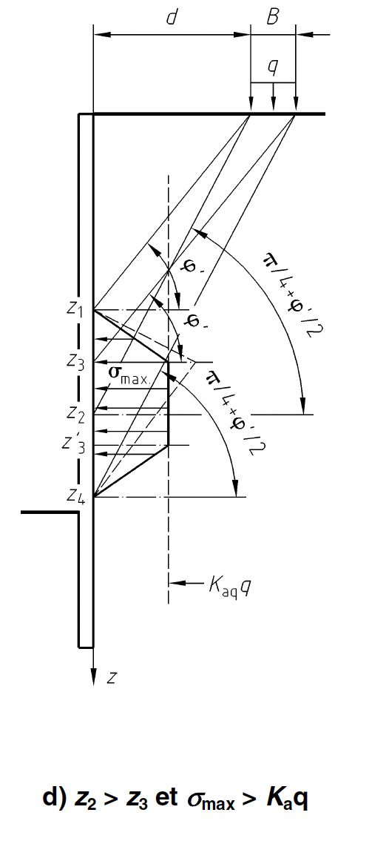
 | q | 15
 | d | 2
 | phi | 30
 | B | 2
 | z1 | d.tan | 1.15
 | z2 | d.tan(/4+ | 3.46
 | z3 | (d+B).tan | 2.31
 | z4 | (d+B).tan(/4+ | 6.93
 | z2 >z3 |  |  |  |  | s_max > Kaq Q, il faut tronquer, s_max > Kaq . Q , la repartition triangulaire"
 | Kaq | 0.3
 | Kah = Kacosd | 0.28
 | KaQ = Kacosd*1,1 | 0.31
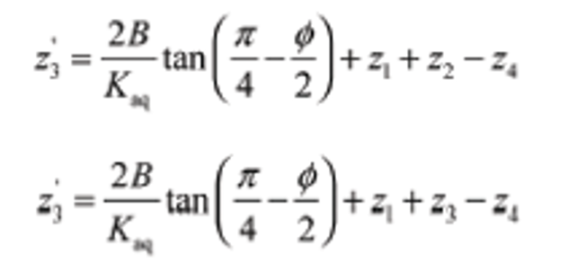
si z2 > z3 : répartition triangulaire (qui peut etre tronquée) | z'3 | 5.14

si z2 < z3 : : répartition trapézoïdale | z'3 | 3.98
z'3 retenu = | 5.14
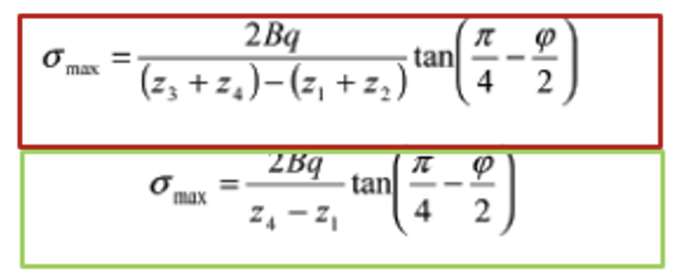
si répartiton trapézoidale | s_max | 7.5

si répartiton triangulaire | s_max | 6.00

 | Kaq . q | 4.65

 | s_max > Kaq Q, il faut tronquer à Kaq.q

hauteur au-sessus de la nappe | h' | 1
 | H | 4
 | g' | 18
 | gsat | 19
 | gw | 10
 | c' | 0
 | Ka | 0.3
 | da | 20
 | dp | -10
 | Kp | 2.1
 | Kah = Kacosd | 0.28
 | KaQ = Kacosd*1,1 | 0.31
 |  |  |  |  |  | Formule du moment
Estimation de la fiche qui annule les moments/o | f' | 5.10 | S Moment = | -1.9130774592
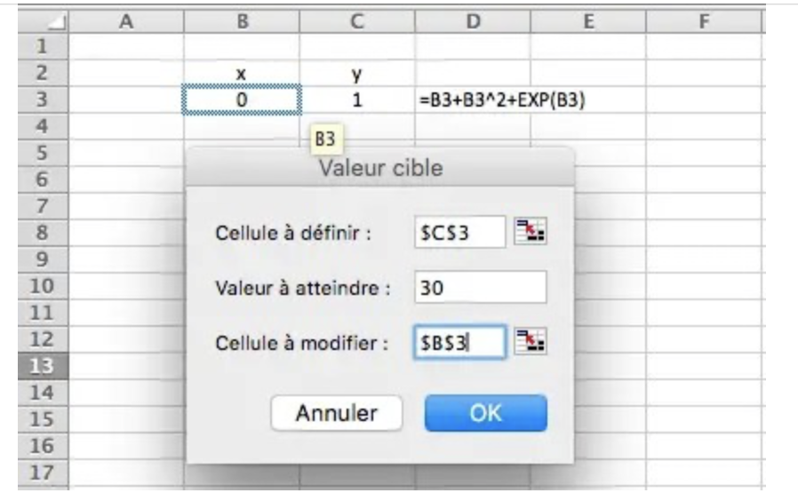
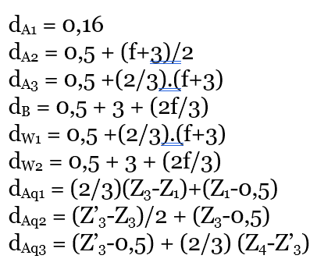
Action du sol sec | Pa1 | 2.54 |  | dA1 = | 0.16
 | Pa2 | 20.55 |  | dA2 = | 4.6
 | Pa3 | 83.23 |  | dA3 = | 5.90
 | Pb | 245.79 |  | dB = | 6.90

Action de l'eau | Pw1 | 328.05 |  | dpw1 = | 5.90
 | Pw2 | 130.05 |  | dpw2 = | 6.90

 | q | 15.00
Action de la surcharge | Paq1 | 2.7 |  | daq1 = | 1.42
 | Paq2 | 14.3 |  | daq2 = | 3.22
 | Paq3 | 3.6 |  | daq3 = | 5.83

 | Ta = | 79.13

